Feuil2
Le graphique est un radar (ou toile d’araignée) qui synthétise plusieurs indicateurs d'analyse technique pour générer un signal chartiste.

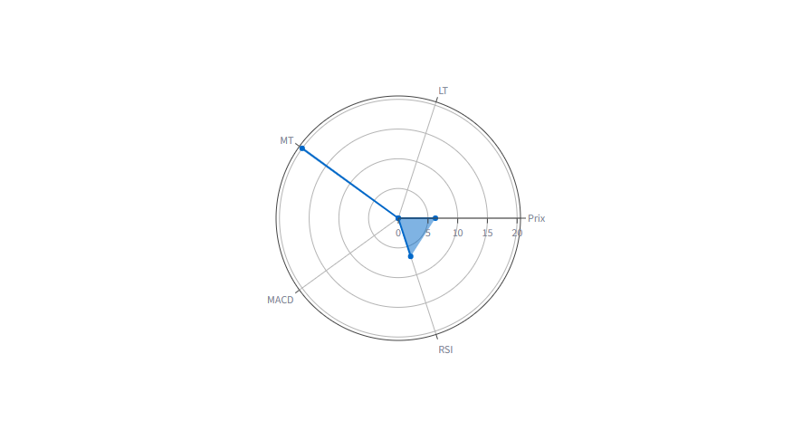
Ce que montrent les axes

D'après l'image, les axes sont :

Prix
RSI (Relative Strength Index)
MACD (Moving Average Convergence Divergence)
MT (Moyenne Terme)
LT (Long Terme)

L'échelle semble aller de 0 à 20.

Lecture du graphique affiché

Visuellement :

MT ≈ 20 → signal très fort à moyen terme.
Prix ≈ 6 → légère force haussière.
RSI ≈ 7 → momentum positif mais modéré.
MACD ≈ 0 → absence de signal confirmé.
LT ≈ 0 → tendance long terme faible ou neutre.

Interprétation chartiste

Points positifs

✅ Le critère Moyen Terme (MT) est très fort.

✅ Le Prix et le RSI sont au-dessus de zéro, ce qui suggère un biais plutôt haussier.

Points négatifs

⚠️ Le MACD est quasiment nul, donc il n'y a pas encore de confirmation forte de l'accélération de la tendance.

⚠️ Le Long Terme (LT) est très faible, ce qui signifie que la dynamique globale de fond n'est pas encore installée.

Comment l'exploiter

Cas 1 : Recherche d'un achat

Le graphique indique :

"Signal précoce de reprise ou de retournement à surveiller."

Vous pouvez :

1. Vérifier que le cours casse une résistance importante.
2. Attendre une amélioration du MACD.
3. Confirmer que le RSI progresse vers 50-70 sans entrer en surachat.

Cas 2 : Déjà en position

Le signal MT étant fort :

Conserver la position.
Placer un stop sous le dernier support.
Surveiller le MACD pour valider la poursuite haussière.

Cas 3 : Décision comité d'investissement

Une lecture simple pourrait être :

Critère | Évaluation
Tendance court/moyen terme | Forte
Momentum RSI | Modéré positif
Confirmation MACD | Faible
Tendance long terme | Faible
Signal global | Achat spéculatif / Surveillance

Limite importante

Un radar seul ne permet pas de prendre une décision d'investissement fiable. Il doit être complété par :

le graphique des prix,
les volumes,
les supports/résistances,
les moyennes mobiles,
les figures chartistes (triangle, double creux, épaule-tête-épaule, etc.).

Conclusion

Le radar présenté suggère une force importante à moyen terme, mais sans confirmation du MACD ni du long terme. L'interprétation la plus prudente est :

Signal haussier naissant, intéressant pour une mise sous surveillance ou une entrée progressive, mais pas encore un signal d'achat fort et totalement validé.

Fournissez vos commentaires sur BizChat

